Aanvraag Kaartlaag
 | Aanvraag voor een kaartlaag op data.amsterdam.nl

Applicatie: | Data Verkenner
Naam: | Aanvraag voor een kaartlaag op data.amsterdam.nl |  |  |  | Akkoord op Aanvraag
Team(s): | Data Verkenner en Data Diensten |  |  |  | Akkoord Data Verkenner | PBI Data Verkenner | Akkoord Data Diensten | PBI Data Diensten | Datum Akkoord
Laatste Update: | 2023-03-14 |  |  |  | Nee |  | Nee
Doelgroep: | Intern gebruik / Medewerkers v.d. Gemeente Amsterdam

Introductie
Voordat u begint, zorgt u ervoor dat u de volgende zaken op orde hebt:
1.) U bent in het bezit van een Bio Quick Scan, met de BQS zijn wij er zeker van dat wij de data delen met de gebruikersgroepen die het mogen inzien
2.) De data is beschikbaar in de referentiedatabase van Data Diensten.
3.) De data voldoet aan de eisen van het Amsterdamschema.

Let op: voor uitvoeren van een aanvraag voor een kaartlaag zijn zowel werkzaamheden van Data Diensten als Data Verkenner noodzakelijk.
Data Diensten is verantwoordelijk voor het creëren van een mapfile. Pas nadat de mapfile beschikbaar is gesteld, zal Data Verkenner aan de slag kunnen gaan met het creëren van de kaartlaag voor data.amsterdam.nl.
Een aanvraag zal dus hoogstwaarschijnlijk door beide teams moeten worden ingepland.

De aanvraag

Vraag 1: Type aanvraag |  |  |  |  |  |  |  |  | Vraag 1
Wilt u een nieuwe kaartlaag ontwikkelen of wilt u een bestaande aanpassen of verwijderen?
 |  |  |  |  |  |  |  |  | Akkoord Data Verkenner | Akkoord Data Diensten
Onderstaand kunt u één enkele keuze maken door deze te selecteren in de dropdown. De dropdown wordt zichtbaar wanneer u de cel selecteert.
Als het om het om het aanpassen of het verwijderen van een bestaande kaartlagen, dan vermeldt graag meteen de categorie en de URL in de tabel.
Voor het aanmaken van een nieuwe kaartlaag hoeft dit niet.

Type aanvraag | Aanvraag heeft betrekking op | Toelichting bij 'Anders' in kolom c | Bijbehorende categorie* | Bijbehorende URL*
Nieuwe

*alleen noodzakelijk voor het aanpassen of verwijderen van bestaande collecties, subgroepen en/of kaartlagen.

Vraag 2: Opdracht en contactpersoon |  |  |  |  |  |  |  |  | Vraag 2

Vraag 2a: Opdrachtgever en contactpersoon
Wie is er verantwoordelijk voor de kaartlaag?
 |  |  |  |  |  |  |  |  | Akkoord Data Verkenner | Akkoord Data Diensten
Rol | Naam | Functie
Opdrachtgever |  | N.v.t.
Uitvoerder |  | N.v.t.
Contactpersoon

Vraag 2b: Wat is de gewenste opleverdatum?
Geef aan wat de gewenste oplever datum is. Er wordt getracht hier rekening mee te houden in de planning.
Houdt er rekening mee dat een aanvraag compleet dient te zijn en aan de voorwaarden voldoet.

Datum indienen aanvraag | Gewenste opleverdatum | Reden urgentie (optioneel)*

* Vul 'Reden urgentie' alleen in wanneer er een geldige reden is om voorrang op overige aanvragen voor kaartlagen te vragen.
Om voorrang te krijgen zal alle benodigde informatie aanwezig moeten zijn en aan de voorwaarden van een aanvraag zijn voldaan (zie de introductie en/of service pagina).
Het laat indienen van een aanvraag geldt niet als een geldige reden voor voorrang.
Urgentie zal naar believen van Data Diensten en Data Verkenner worden toegekend.

Vraag 3: Omschrijving van de collectie (optioneel) |  |  |  |  |  |  |  |  | Vraag 3
Geef een omschrijving van de kaartlaag voor de gebruikers, zodat het duidelijk is waar de kaartlaag over gaat.
 |  |  |  |  |  |  |  |  | Akkoord Data Verkenner | Akkoord Data Diensten
Deze omschrijving wordt momenteel niet weergeven binnen de applicatie.

De omschrijving van de collectie van de kaartlaag:

 |  |  |  |  |  |  |  |  | Vraag 4
Vraag 4: Naam van de collectie |  |  |  |  |  |  |  |  | Akkoord Data Verkenner | Akkoord Data Diensten
Wat is de naam en het id van de collectie? Dit kan er altijd maar één zijn.

De naam is te zien voor de eindgebruikers van de kaartlaag, zie onderstaand voorbeeld (afb 1).
De id wordt gebruikt om de collectie zichtbaar te maken in de URL. Bij voorkeur bezit de id alleen alfanumerieke (geen spaties, A-Z, 0-9) tekens. Voor bestaande collecties kunt u dit id checken in de URL. Dit zijn de alfanumerieke gegevens die in de URL verschijnen wanneer u de kaartlaag selecteert.
Het thema is het bijhorende thema. Kies hier er één vanuit het dropdown menu. Is er meer dan één thema gewenst, dan selecteert u de optie 'Anders' in het dropdown menu. Vervolgens geeft u aan in 'Toelichting bij thema', welke thema's van toepassing zijn.
Ter verduidelijking zie ook het onderstaand voorbeeld (afb. 1).

Naam van de collectie | ID van de collectie | Thema van de collectie | Toelichting bij thema

Voorbeeld van collectie namen
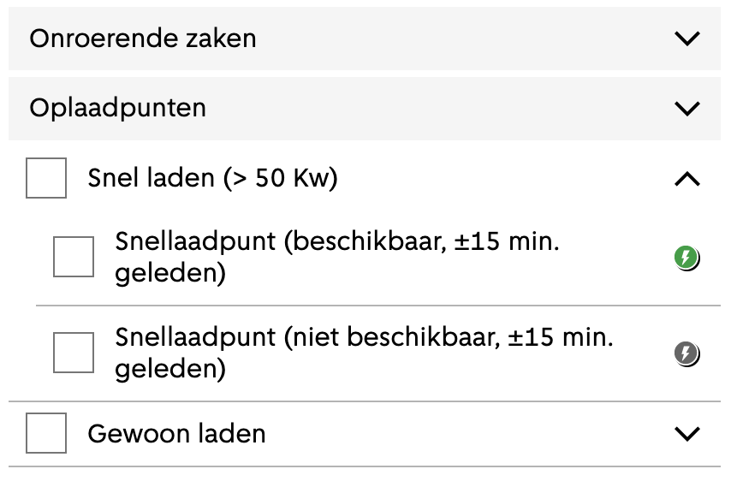

Afb 1. In het bovenstaande voorbeeld zijn Onroerende zaken en Oplaadpunten collectie namen van twee verschillende collecties.
Link naar > oplaadpunten collectie

Vraag 5: Naam van de subgroep(en) (optioneel) |  |  |  |  |  |  |  |  | Vraag 5
Wat is de naam van de subgroep?
 |  |  |  |  |  |  |  |  | Akkoord Data Verkenner | Akkoord Data Diensten
Deze stap is optioneel, een subgroep is alleen nodig als er meerdere kaartlagen zijn die samen een groep moeten vormen.
Ook bestaat er de mogelijkheid om meerdere groepen binnen een collectie te hebben.
Ter verduidelijking zie ook onderstaande tips en het voorbeeld (afb 2).

Subgroep | Naam
Subgroep 1:
Subgroep 2:
Subgroep 3:
Subgroep 4:

Tip: heeft u meer subgroepen nodig, breidt dan de tabel uit meer subgroepen. Hiervoor is ruimte gelaten. Mocht er toch niet voldoende ruimte zijn, voeg een rij in.

Techtip: Kaartlagen (uit punt 6) die tot groep X behoren kunnen samen worden aangevraagd door het volgende op te geven: https://map.data.amsterdam.nl/maps/<mapname>/?layers=X

Voorbeeld van de subgroepen

Afb 2. In het bovenstaande voorbeeld zijn Snel laden en Gewoon laden subgroepen.

Vraag 6: Naam van de kaartlaag |  |  |  |  |  |  |  |  | Vraag 6
Wat is de naam van de kaartlaag?
 |  |  |  |  |  |  |  |  | Akkoord Data Verkenner | Akkoord Data Diensten
Een kaartlaag kan onderdeel zijn van een subgroep maar dat hoeft niet.
De kaartlaag is voor de eindgebruiker, de kaartlaag waar zij de inhoud kunnen zien.
Zie ook de (tech)tips (te vinden boven het voorbeeld) voor meer informatie omtrent de naamgeving en/of de identifier.
Onder 'Is bescherming noodzakelijk?' geeft u aan of de kaartlaag publiek toegankelijk is of alleen toegankelijk dient te zijn voor medewerkers.
Let op: kiest u ervoor om de kaart alleen toegankelijk te maken voor medewerkers, houdt er dan rekening mee dat dit van invloed kan zijn op de prestaties van de kaartlaag.
De scope van een dataset kan u een indicatie bieden. U kunt de scope van de dataset afleiden uit het amsterdamschema, onder Auth. Dit is een verplicht veld op datasetniveau, en een optioneel veld op tabel en veldniveau. Mocht bij Auth 'hoger' dan FP/MDW aangegeven staan, neem dan eerst contact op voor advies.
Ter verduidelijking, zie onderstaande tips en het voorbeeld (afb 3).

Locatie | Naam van de kaartlaag | Identifier | Is bescherming noodzakelijk?
Subgroep 1 - Kaartlaag 1
Subgroep 1 - Kaartlaag 2
Subgroep 1 - Kaartlaag 3
Subgroep 2 - Kaartlaag 1
Subgroep 2 - Kaartlaag 2
Subgroep 2 - Kaartlaag 3
Subgroep 3 - Kaartlaag 1
Subgroep 3 - Kaartlaag 2
Subgroep 3 - Kaartlaag 3

Tip: heeft u meer kaartlagen nodig, breidt dan de tabel uit met meer rijen voor kaartlagen. Hiervoor is ruimte gelaten. Mocht er toch niet voldoende ruimte zijn, voeg een rij in.

Techtip: Als kaartlagen dezelfde namen binnen verschillende subgroepen hebben is het raadzaam om een prefix in de naam op te nemen. Op deze manier kunnen wij gelijknamige kaartlagen van elkaar onderscheiden.
...
Tip: heeft u meer detailpagina’s nodig, kopieer dan een tabel. Hiervoor is ruimte gelaten. Mocht er niet voldoende ruimte zijn. Voeg dan rijen in. De optie bestaat om per kaartlaag een detailpagina te creëren.

Voorbeeld (afbeelding en bijbehorende tabel)
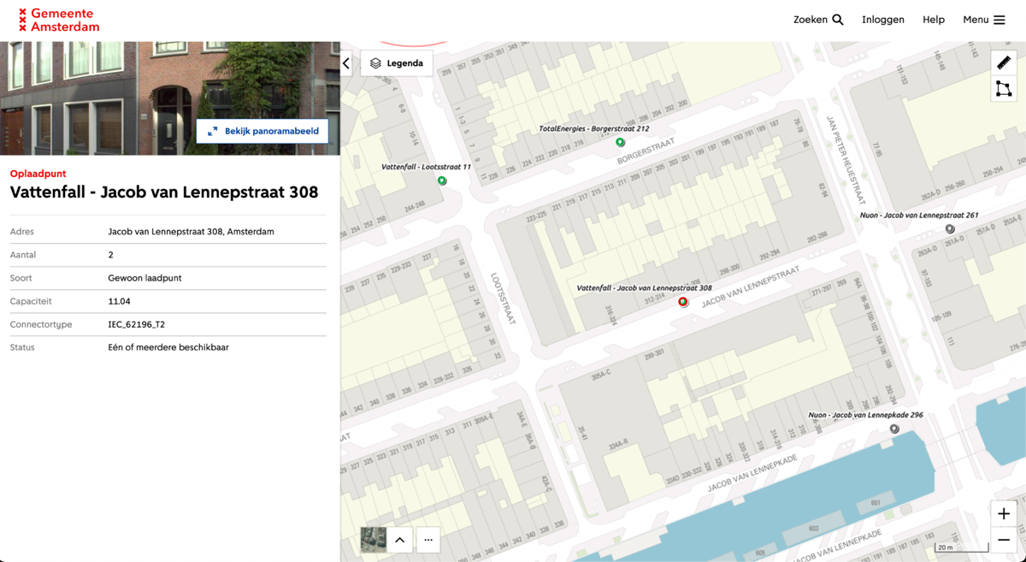
 |  |  | Kaartlaag | Naam
 |  |  | Naam van kaartlaag 1 | Gewoon Laden
 |  |  | Naam van kaartlaag 2

 |  |  | Kaartlaag 1
 |  |  | Veld (linkerzijde) | Voorbeeld weergave (rechterzijde)
 |  |  | Onderwerp | Oplaadpunt
 |  |  | Titel (leverancier + adres) | Vattenfall - Jacob van Lennepstraat 308
 |  |  | Adres | Jacob van Lennepstraat 308, Amsterdam
 |  |  | Aantal | 2
 |  |  | Soort | Gewoon Laadpunt
 |  |  | Capaciteit | 11.04
 |  |  | Connectortype | IEC_62196_T2
 |  |  | Status | één of meerdere beschikbaar
 |  |  | Tabel is een voorbeeld behorend bij de afbeelding

Afb 4. In het bovenstaande voorbeeld is links een detailpagina te zien van de kaartlaag gewoon laden als onderdeel van oplaadpunten. Het onderwerp van de detailpagina is weergegeven in rood en is oplaadpunt.

Vraag 8: Resterende identifiers
Graag ontvangen wij ook de identifiers voor de volgende elementen: Tabel, Geometrie, Filter en Categorie per kaartlaag.
Graag onderstaand de tabel, geometrie id, filter en wanneer van toepassing categorie id invullen.

Ter info: tabel, geometrie, filter en categorie id moeten overeenkomen met de id. van de amsterdamschema-tabel die de betreffende waardes leveren.
Voor categorie (ID en waarde) geldt dat deze alleen hoeven worden ingevuld als de data in verschillende groepen opgesplitst moet worden en ook anders wordt weergegeven.
...
Locatie | Categorie ID | Waarde van de categorie | Naam van de Kaartlaag | Tabel ID | Geometrie ID | Activeerbaar (checkbaar) | Filter ID
Subgroep 3 - Kaartlaag 1
Subgroep 3 - Kaartlaag 2
Subgroep 3 - Kaartlaag 3

Tip: heeft u meer kaartlagen nodig, breidt dan de tabel uit met meer rijen. Hiervoor is ruimte gelaten. Mocht er toch niet voldoende ruimte zijn, voeg dan een rij in.

Voorbeeld van een activeerbare kaartlaag.
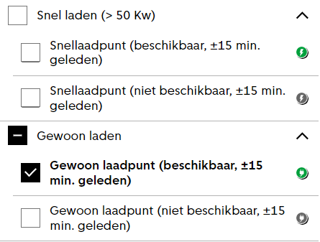
...
Afb 5. In het bovenstaande voorbeelden zijn de kaartlageen activeerbaar. Dit betekent dat de kaartlaag is te (de)selecteren. Alleen de geselecteerde items worden weergegeven op de kaart.

Voorbeeld van niet activeerbare kaartlaag.

Afb 6. De bovenstaande afbeelding geeft een voorb eeld van een niet activeerbare kaartlagen. Selecteert u als gebruiker bijv. 'Monumenten', dan worden zowel de pangerelateerde en overige monumenten weergegeven op de kaart.
...
Locatie | Naam Kaartlaag | Gekozen geometrie | RGB hex kleur
Subgroep 3 - Kaartlaag 1 |  |  | #
Subgroep 3 - Kaartlaag 2 |  |  | #
Subgroep 3 - Kaartlaag 3 |  |  | #

Tip: heeft u meer kaartlagen nodig, breidt dan de tabel uit met meer rijen.

Voorbeelden
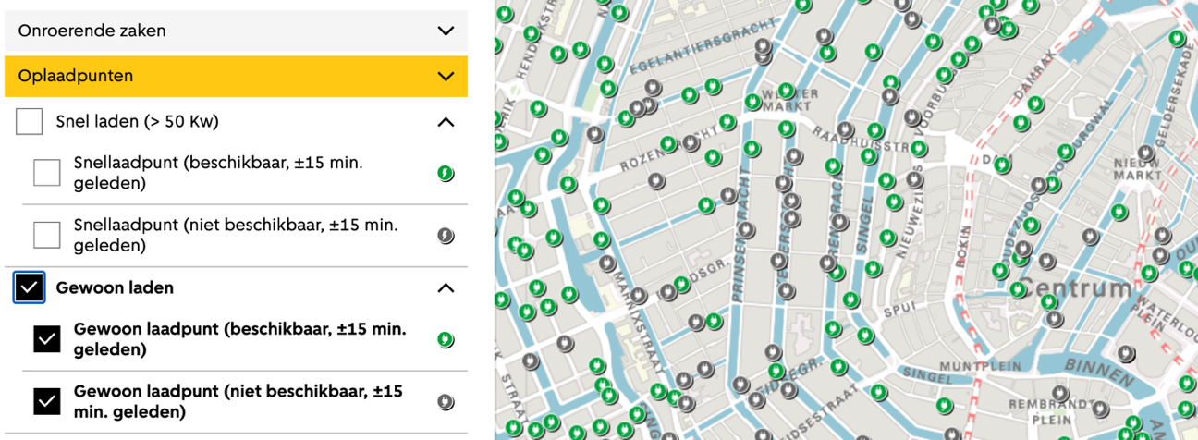

Afb 7. Voorbeeld van een kaartlaag waar er gebruikt wordt gemaakt van punt-gemoetrie ende data zichtbaar is via icoontjes.
...
Vraag 11: Zoom Level (optioneel)
Als de verschillende punten op de kaart klein zijn kan het raadzaam zijn om een zoom level te introduceren.
...
Met een zoom level geeft u de gebruiker een visuele hint dat er inzoom op de kaartlaag resultaten geeft.
Ter verduidelijking zie ook het voorbeelden (afb. 9 en 10).

Level van Zoom (in meter)

Voorbeeld
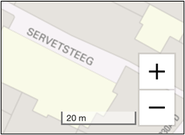

Afb 9. Bovenstaand een voorbeeld van de kaartlaag Taxistandplaats met het bijbehorende schaalniveau.
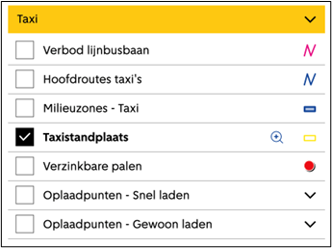

Afb 10. Bovenstaand een voorbeeld van de kaartlaag Taxistandplaats met een zoom level

Einde van het formulier Stuur het ingevulde formulier naar dataplatform@amsterdam.nl

